FC0015
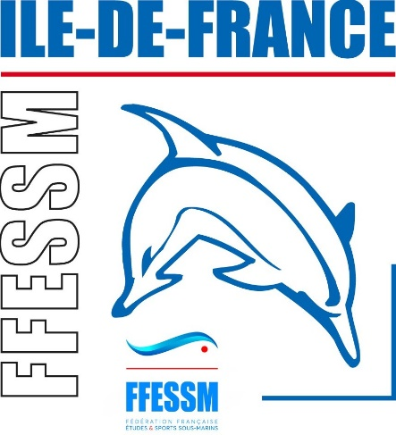
 |  |  | Bon de Commande
 |  |  | N° Structure |  | Date
 |  |  | 07-

 |  | Nom et adresse de la structure

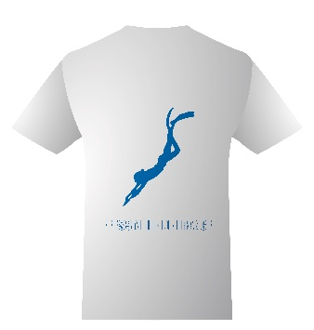
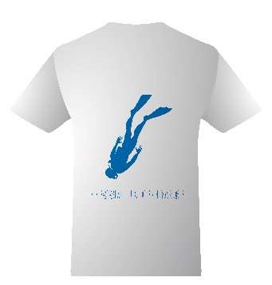

PRIX UNIQUE 16€

FEMMES | QTE | HOMMES | QTE |  | Prix
 |  |  |  | 16 €
S |  | S
L |  | L
XL |  | XL
XXL |  | XXL
 |  |  |  | Qté totale | Total €
 | 0 |  | 0 | 0 | 0 €

Association loi 1901 non assujétie à la TVA
Cadre Réservé comité FFESSM IDF :

 |  | Tee-shirts pris sur place | OUI | NON
 |  |  | Rayer la mention inutile

Nom/prénom et signature de la personne chargée de récupérer les tee-shirts :

Commande à retirer au siège du comité 60 Rue de Romainville 75019 PARIS

Une facture vous sera envoyée pour effectuer votre règlement.

FFESSM Ile-de-France 60 Rue de Romainville 75019 PARIS
Tèl 01.44.52.73.20 Mail : natacha@ffessm-cif.fr / marie.borre@ffessm-cif.fr

